상품제안서
[탁상달력]점착메모지 너의청춘을따르릉 캘린더(기성품) | 상품코드: F16706

 |  |  |  |  |  |  | 02-412-0044 | www.easy1.co.kr
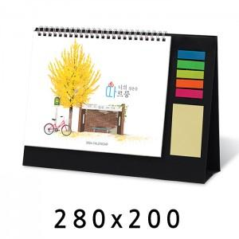

【상세/제작정보】 | 기성품으로 삼각대에 금박 or 은박 작업만 진행되는 제품입니다.

【인쇄/포장옵션】 | 금박, 은박 / 종이봉투(동봉)

【공급단가】 | 수량 | 100~ | 500~ | 1,000~ | 3,000~ | 5,000~
*VAT별도 | 단가 | 2,940원 | 2,830원 | 2,730원 | 2,620원 | 2,520원

【상품 URL】 | http://www.easy1.co.kr/src/goods_detail.php?gdno=16706

